Пропозиція_товари
Додаток №1 до Запиту №91_ІК
 | Форма цінової пропозиції

(Назва Учасника), надає свою пропозицію щодо участі у закупівлі Автомобільних шин.
Відомості про підприємство |  |  | Повне найменування учасника – суб’єкта господарювання
 |  |  | Ідентифікаційний код за ЄДРПОУ або реєстраційний номер облікової картки платника податків
 |  |  | Реквізити (адреса - юридична та фактична, телефон, факс, телефон для контактів, e-mail, розрахунковий рахунок)
Відомості про особу (осіб), які уповноважені представляти інтереси Учасника |  |  | (Прізвище, ім’я, по батькові, посада, контактний телефон).
Допускаються будь-які аналоги з технічними та функціональними характеристиками не гірше наведених. Учаснику необхідно вказати модель (торгову марку), виробника, країну виробника та детально зазначати технічні характеристики продукції у відповідності до параметрів та вимог технічного опису даної таблиці та обов’язково надати фото. Вартість доставки та завантажувально-розвантажувальних робіт має бути врахована у вартість товару.
№ п/п | Технічні характеристики та опис |  |  |  |  | Кількість (шт.) | Ціна, за одиницю, (з урахуванням всіх податків і зборів) * | Вартість, грн., (з урахуванням всіх податків і зборів) *

 | Запит** |  | Зображення (допускаються аналоги з ТЗ не гірше зазначених) | Пропозиція (вказати модель (торгову марку), виробника, країна виробника, параметри та характеристики продукції, фото обов'язково)
 | Назва | Характеристики |  | Назва | Характеристики
Лот №1
1 | Гума літня Continental ContiVanContact 100 225/65 R16C 112/110R | Рік виробництва 2025 Країна виробник ЧехіяЧехія Виробник Continental Модель ContiVanContact 100 Сезон Літні шинилітні Тип Т/З Легковантажний Ширина 225 Профіль 65 Діаметр R16C Індекс навантаження 112 - до 1120 кг 110 - до 1060 кг Індекс швидкості R - до 170 км/год | 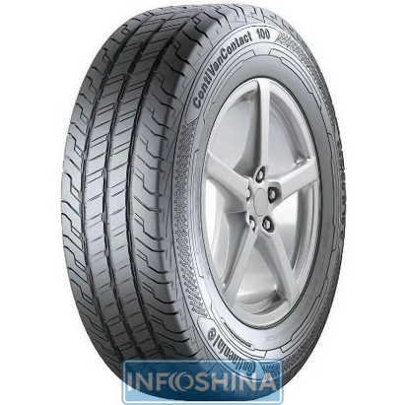 |  |  | 4 |  | 0.00
Всього вартість пропозиції по Лоту №1, грн* |  |  |  |  |  |  | 0.00
Лот №2
1 | Всесезонні шини BFGoodrich All-Terrain T/A KO2 235/85 R16 120/116S RWL (Аналоги не допускаються) | Сезон: Всесезонні Тип автомобіля: Позашляховик Бренд: BFGoodrich Модель: All-Terrain T/A KO2 Розмір шини: 235/85 R16 Ширина: 235 Профіль: 85 Діаметр: R16 Індекс навантаження: 116/120 (1250/1400 кг) Індекс швидкості: S (180 км/год) | 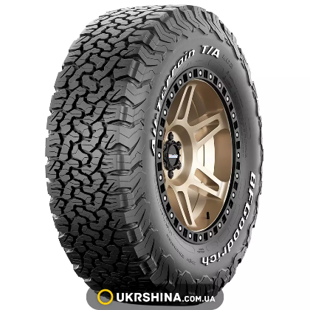 |  |  | 2 |  | 0.00
Всього вартість пропозиції по Лоту №2, грн* |  |  |  |  |  |  | 0.00
Лот №2
1 | Гума літня Continental ContiVanContact 100 225/70 R15C 112/110R | Рік виробництва 2025 Країна виробник Словаччина Виробник Continental Модель ContiVanContact 100 Сезон Літні Тип Т/З Легковантажний Ширина 225 Профіль 70 Діаметр R15C Індекс навантаження 112до 1120 кг 110до 1060 кг Індекс швидкості R - до 170 км/год |  |  |  | 4 |  | 0.00
Всього вартість пропозиції по Лоту №3, грн* |  |  |  |  |  |  | 0.00
Лот №4
1 | Автомобільні шини відомих та перевірених виробників для спеціалізованих вантажних транспортних засобів на автомобіль Volkswagen crafter | Типорозмір: - 235/85 R16С Ширина: 235 Профіль: 85 Діаметр: R16С Індекс навантаження: 120/116 (1400/1250 кг) Індекс швидкості: Q (160 км/год) Сезон - Зимові Тип Т/З - спеціалізований вантажний транспорт, категорія N2, тип кузова SC Шипи: не шиповані, не під шип Виробництво: країни ЄС |  |  |  | 12 |  | 0.00
Всього вартість пропозиції по Лоту №4, грн* |  |  |  |  |  |  | 0.00
* Харківська обласна організація Товариство Червоного Хреста України є громадською неприбутковою організацією і просить надати максимальні знижки на товар, вказаний у ціновій пропозиції.
**Закупівля може відбуватись різними лотами.
Інформація для Учасника: -Цінова пропозиція приймається до розгляду виключно згідно форми даного Додатку. -Учасник несе відповідальність за правильність розрахованих одиничних розцінок та загальної вартості пропозиції, за коректність всіх формул та розрахунків у даній формі, зміна або корегування вартості після етапу розкриття пропозицій не допускається. -Всі документи мають бути заповнені Учасником без винятку, відсутність будь-якої інформації може призвести до анулювання пропозиції. -Вартість одиниці товару та загальну вартість пропозиції потрібно заповнювати у гривнях, зазначаючи цифрове значення, яке має не більше двох знаків після коми. -Учасник має надати в електронному вигляді цінову пропозицію у формі даного додатку з підписом та печаткою та окремо у форматі Excel.
Умови оплати % ______________________(Прописати)
Термін поставки з моменту укладення договору, календарних днів ________________________(Прописати)
Місце поставки товарів: м. Харків (точна адреса буде надана переможцю закупівлі під час підписання договору).

Ми погоджуємось, що всі витрати, пов’язані з доставкою товару, завантажувально-розвантажувальними роботами здійснюються за рахунок Постачальника .
Ми погоджуємося та ознайомлені з умовами типового Договору Харківської обласної організації ТЧХУ (Додаток №2 до Запиту).
Ми погоджуємося з умовами, що Замовник має право розділити дану закупівлю між декількома постачальниками за умови наявності більш вигідних умов на різні позиції.
Ми погоджуємося з умовами, що Ви можете відхилити нашу чи всі надані пропозиції, та розуміємо, що Ви не обмежені у прийнятті будь-якої іншої пропозиції з більш вигідними для Вас умовами.
Ми погоджуємось зафіксувати цінову пропозицію протягом 90 днів календарних днів з моменту подачі
Подаючи свою пропозицію ми підтверджуємо повну комплектацію та відповідність умовам зазначеним в Запиті.
Учасники повинні надсилати цінові пропозиції з підписом і печаткою (за наявності)
 | Дата:

 | Керівник організації/ФОП:____________________________ ( ____________________)
 | МП підпис ПІБ

